Sheet1
 |  |  |  |  |  |  | NOMOR 118

MECHANICAL, ELEKTRICAL, FABRICATION, PIPING, MAINTENANCE
Dusun Nglembu, RT 20 / RW 10, Desa Bendorejo, Kecamatan Pogalan, Kabupaten Trenggalek
Telepon : 082 244 741 847
E-Mail : cvbarokahmashur2016@gmail.com

Kepada Yth. |  |  |  |  |  | Trenggalek, 02 Agustus 2019
PT. SURABAYA AUTOCOMP INDONESIA
PT. Surabaya Autocomp Indonesia |  |  |  | Quot. No |  | : 118/BAMAS-PENWRN/VIII/19
Ngoro Industri Persada Kav. T-1 |  |  |  | Y/REF. No |  | : -
Ngoro, Mojokerto-Surabaya

Attn. |  | : Bapak Irwanto Sanjaya
 |  | : Bapak Sujai
Telp/ Fax |  | :

 | Bersama ini, kami kirimkan penawaran harga PEKERJAAN REMAPING PANEL 2nd FLOOR, dengan rincian sebagai berikut :

NO | DESCRIPTION |  | QTY | UNIT | UNIT PRICE ( Rp ) |  | AMOUNT ( Rp )

A. | PEKERJAAN REMAPING PANEL 2nd FLOOR

1. | Material |  | ~ | ~ | OWNER |  | OWNER
 | 1.a. Kabel NYY 5 x 2,5
 | 1.b. Kabel NYY 3 x 2,5
 | 1.c. Sekun
 | 1.d. Legrand female

2. | Jasa / Labour |  | 1 | LOT | 14,200,000.00 |  | 14,200,000.00

 | TOTAL |  |  |  |  |  | 14,200,000.00

Demikian penawaran ini kami berikan, kami menunggu kabar selanjutnya dari Bapak/ Ibu. Atas perhatian dan kerjasamanya, kami ucapkan terimakasih.

CV. BAROKAH MASHUR

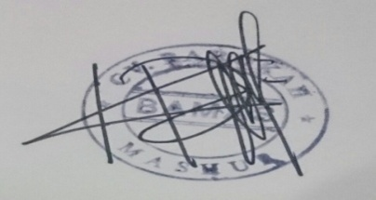
Term & Conditions:
Delivery : -
Price : Include PPh, Belum termasuk PPN 10%
Payment Term : 30 hari setelah invoice diterima
Validity : 08 AGUSTUS 2019

KIKIS ROZIZAT ZALI
( DIREKTUR )

